Mod_2 Participacion de capital
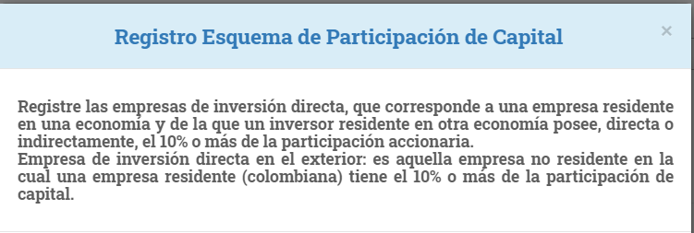

ENCUESTA ANUAL DE INVERSIÓN DIRECTA - EAID
MÓDULO 2 - ESQUEMA DE PARTICIPACION DE CAPITAL
RELACIONE
Numeral 1 - Relaciones de inversión vigentes al 31 de diciembre del año de referencia (tanto de las empresas residentes en el exterior en donde su empresa tiene inversiones, como de aquellas empresas que tienen inversiones en su empresa)
Numeral 2 - Relaciones de inversión no vigentes al 31 de diciembre del año de referencia (tanto de las empresas residentes en el exterior en donde su empresa tiene inversiones, como de aquellas empresas que tienen inversiones en su empresa)
 |  |  |  |  |  |  |  |  |  |  |  |  |  |  |  | 10% | 10% | Inversionista extranjero directo | IED
 | Identificación de la empresa o persona natural extranjera |  |  |  |  |  | (%) Participación de capital que: |  | Identificación de la casa matriz común entre su empresa y la empresa extranjera |  |  |  | Naturaleza de la relación de inversión directa o indirecta. | La empresa cotizó acciones en el mercado de valores durante el año de referencia | Fecha de terminación de la relación de inversión directa | 10% | 10% | Empresas Hermanas
 | Tipo | Nombre | Identificador de Entidad Legal o Número de identificación |  | País de residencia | Actividad económica | La empresa extranjera tiene en la empresa | La empresa tiene en la empresa extranjera. | Nombre | Identificador de Entidad Legal o Número de identificación |  | País de residencia
 |  |  | tipo Identificación | Identificación |  |  |  |  |  | Tipo | Número

 | OBSERVACIONES:

